suomi
Kuntien talouden tunnuslukutiedoston tietosisältö |  | Tiedosto sisältää taulukkomuotoisten tietosisältöjen lisäksi tilastografiikkaa, jossa
 |  | omaa tilannetta voi verrata joko aluetason tai muiden kuntien lukuihin.
 | Tiedot pääosin vuosilta 2014-2025: | Käyttäjä voi vaihtaa graafeissa maakunnan ja koko maan haluamiinsa vertailukuntiin.

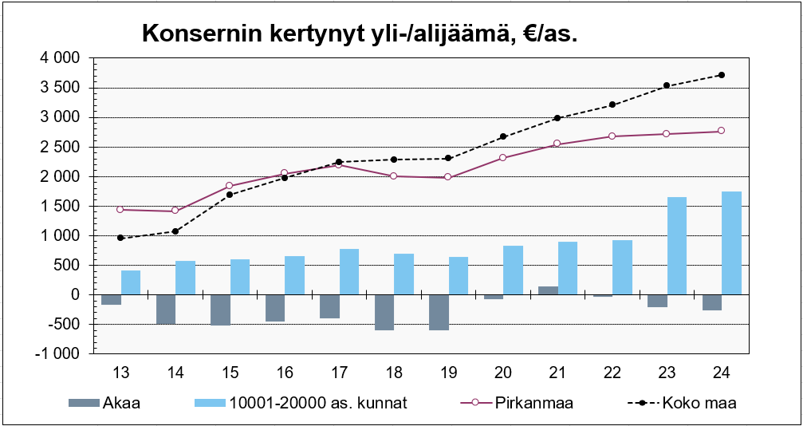
 | Asukasluku
 | Tuloveroprosentti
 | Verotettavat tulot, €/as. 1)
 | Verotettavien tulojen muutos, % 1)
 | Verotulot, €/as.
 | - Kunnallisvero, €/as.
 | - Yhteisövero, €/as.
 | - Kiinteistövero ym., €/as.
 | Käyttötal. valtionosuudet. (TP:n muk.), €/as.
 | Verotulot + käyttötal. valtionosuudet (verorahoitus), €/as.
 | Toimintatuotot, €/as.
 | Toimintakulut, €/as.
 | Toimintatuotot/-kulut, %
 | Toimintakate, €/as.
 | Toimintakate/asukas, muutos-%
 | Käyttötalouden palkat, €/as.
 | Palkkasumman muutos, %
 | Korkokulut, €/as.
 | Vuosikate, €/as.
 | Käyttöomaisuuden poistot ja arvonalentumiset, €/as.
 | Vuosikate %:a poistoista
 | Tilikauden tulos, €/as.
 | Investointien omahankintamenot 2), €/as.
 | Poistonalaisten investointien omahankintamenot 3), €/as.
 | Tulorahoitusjäämä 4), €/as.
 | Kertynyt tulorahoitusjäämä vuodesta 1997, €/as.
 | Toiminnan ja investointien rahavirta, €/as.
 | Kumulatiivinen toiminnan ja investointien rahavirta, €/as.
 | Rahavarat 31.12., €/as.
 | Kassan riittävyys 31.12., pv
 | Suhteellinen velkaantuneisuus 31.12., %
 | Lainakanta+vuokravastuut 31.12., €/as.
 | Nettolainakanta + vuokravastuut €/as
 | Lainanhoitokulut, €/as.
 | Lainanhoitokate
 | Laskennallinen lainanhoitokate
 | Konsernin lainakanta+vuokravastuut 31.12., €/as.
 | Omavaraisuus-% 31.12.
 | Konsernin omavaraisuus-% 31.12.
 | Kertynyt yli-/alijäämä 31.12., €/as.
 | Konsernin kertynyt yli-/alijäämä 31.12., €/as.
 | Konserneista vuodelta 2015 lisäksi:
 | Toimintakate, €/as.
 | Vuosikate, €/as.
 | Vuosikate %:a poistoista
 | Tilikauden tulos, €/as.
 | Investointien omahankintamenot, €/as.
 | Investointien tulorahoitus, %
 | Toiminnan ja investointien rahavirta, €/as.
 | Rahavarat, €/as.
 | Kassan riittävyys, pv
 | Suhteellinen velkaantuneisuus, %

 | Lisäksi:
 | Kuntien tuloslaskelma, €/as.
 | Kuntien rahoituslaskelma, €/as.

 | 1) Maksuunpantavaa kunnallisveroa vastaavat verotettavat tulot
 | 2) Investointimenot yhteensä - Investointien rahoitusosuudet
 | 3) (Investointimenot yhteensä - Maa- ja vesialueiden hankinta - Osakkeiden ja osuuksien hankinta) -
 | Investointien rahoitusosuudet
 | 4) Vuosikate - Poistonalaisten investointien omahankintamenot

